Fig 1
Figura 1. Pil dei comuni capoluogo di provincia (in % del Pil provinciale)

18,6
20,1

26,5

77,6

Fonte: elaborazioni Svimez su dati Istat

Vibo Valentia 31,6

Fig 2
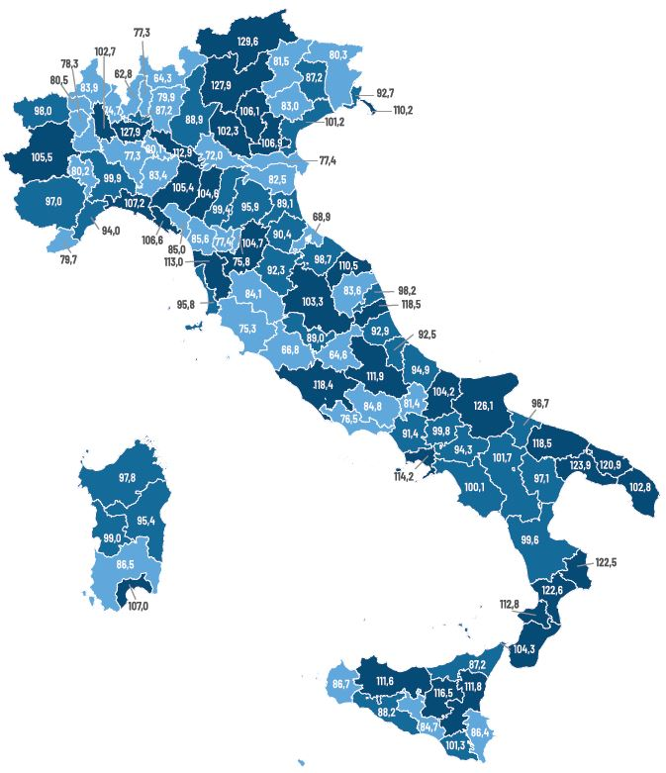
Figura 2. Valore aggiunto dei capoluogo di provincia (regione = 100)

Fonte: elaborazioni Svimez su dati Istat

Fig 3
Figura 3. Specializzazione nei KIS e produttività nei servizi
Nord-Ovest | Nord-Est | Nord-Ovest |  |  |  |  | Nord-Est |  |  |  |  | Centro |  |  |  |  | Mezzogiorno
 | VA per addetto nei servizi (regione=100) |  | lineay |  | lineax
129.7 | 137.2 | 40 | 100.0 | 100.0 | 40
89.0 | 77.9 | 160 | 100.0 | 100.0 | 160
102.2 | 112.9
65.3 | 102.5
109.0 | 114.5
93.8 | 92.1
78.0 | 90.0
92.5 | 83.8
83.9 | 94.7
88.1 | 101.1
101.4 | 77.4
91.7 | 90.0
64.6 | 83.3
80.8 | 91.1
79.1 | 88.6
121.9 | 73.5
112.3 | 82.6
72.9 | 87.6
112.1 | 89.1
102.6 | 74.1
127.0 | 66.0
96.4 | 71.9
107.7 | 74.4
119.5 | 61.1
95.0 | 63.6
 | VA per addetto nei servizi (regione=100) |  | lineay |  | lineax
88.4 | 119.3 | 40 | 100.0 | 100.0 | 40
109.0 | 141.3 | 160 | 100.0 | 100.0 | 160
99.0 | 126.7
109.6 | 115.0
93.2 | 95.8
83.5 | 112.8
87.2 | 116.3
95.0 | 115.0
80.6 | 114.4
91.4 | 104.1
114.9 | 114.2
77.5 | 83.9
69.5 | 104.6
73.2 | 100.7
110.9 | 101.8
85.1 | 95.0
121.8 | 90.0
88.5 | 86.5
110.9 | 88.9
118.7 | 98.0
90.3 | 80.1
71.8 | 81.6
 |  |  |  |  | X | Y |  |  |  | X | Y |  |  |  | X | Y |  |  |  | X | Y
 |  | Regione | Sigla Comune Capoluogo | Comune Capoluogo | Specializzazione KIS | VA per addetto nei servizi (regione=100) | Regione | Sigla Comune Capoluogo | Comune Capoluogo | Specializzazione KIS | VA per addetto nei servizi (regione=100) | Regione | Sigla Comune Capoluogo | Comune Capoluogo | Specializzazione KIS | VA per addetto nei servizi (regione=100) | Regione | Sigla Comune Capoluogo | Comune Capoluogo | Specializzazione KIS | VA per addetto nei servizi (regione=100)
 |  | Lombardia | MI | Milano | 129.7 | 137.2 | Bolzano | BZ | Bolzano | 88.4 | 119.3 | Marche | AP | Ascoli Piceno | 86.2 | 104.5 | Puglia | FG | Foggia | 78.6 | 106.5
 |  | Lombardia | CR | Cremona | 89.0 | 77.9 | Trento | TN | Trento | 109.0 | 141.3 | Lazio | RM | Roma | 110.4 | 115.8 | Puglia | TA | Taranto | 62.4 | 102.1
 |  | Liguria | GE | Genova | 102.2 | 112.9 | Friuli-Venezia Giulia | TS | Trieste | 99.0 | 126.7 | Toscana | PI | Pisa | 93.8 | 105.3 | Calabria | CZ | Catanzaro | 85.8 | 126.0
 |  | Liguria | SP | La Spezia | 65.3 | 102.5 | Veneto | PD | Padova | 109.6 | 115.0 | Marche | AN | Ancona | 90.0 | 112.3 | Calabria | KR | Crotone | 68.2 | 117.4
 |  | Piemonte | TO | Torino | 109.0 | 114.5 | Veneto | VI | Vicenza | 93.2 | 95.8 | Toscana | FI | Firenze | 105.9 | 111.1 | Puglia | BR | Brindisi | 68.0 | 116.0
 |  | Piemonte | NO | Novara | 93.8 | 92.1 | Emilia-Romagna | PR | Parma | 83.5 | 112.8 | Umbria | PG | Perugia | 87.8 | 111.0 | Puglia | BA | Bari | 92.7 | 129.3
 |  | Piemonte | AL | Alessandria | 78.0 | 90.0 | Emilia-Romagna | RE | Reggio nell'Emilia | 87.2 | 116.3 | Marche | PU | Pesaro | 81.7 | 105.4 | Sicilia | EN | Enna | 83.4 | 111.4
 |  | Valle d'Aosta/Vallée d'Aoste | AO | Aosta | 92.5 | 83.8 | Veneto | VR | Verona | 95.0 | 115.0 | Marche | FM | Fermo | 79.1 | 94.8 | Campania | NA | Napoli | 89.3 | 119.5
 |  | Piemonte | CN | Cuneo | 83.9 | 94.7 | Veneto | VE | Venezia | 80.6 | 114.4 | Toscana | LI | Livorno | 75.7 | 100.4 | Calabria | VV | Vibo Valentia | 78.2 | 109.9
 |  | Liguria | SV | Savona | 88.1 | 101.1 | Emilia-Romagna | MO | Modena | 91.4 | 104.1 | Toscana | AR | Arezzo | 70.5 | 91.3 | Abruzzo | AQ | L'Aquila | 77.5 | 99.6
 |  | Lombardia | BS | Brescia | 101.4 | 77.4 | Emilia-Romagna | BO | Bologna | 114.9 | 114.2 | Umbria | TR | Terni | 71.2 | 99.4 | Sicilia | CT | Catania | 82.5 | 114.8
 |  | Lombardia | MB | Monza | 91.7 | 90.0 | Friuli-Venezia Giulia | GO | Gorizia | 77.5 | 83.9 | Toscana | LU | Lucca | 90.1 | 82.2 | Sicilia | PA | Palermo | 97.4 | 130.4
Centro | Mezzogiorno | Piemonte | VB | Verbania | 64.6 | 83.3 | Emilia-Romagna | FC | Forlì | 69.5 | 104.6 | Toscana | MS | Massa | 55.8 | 79.1 | Sardegna | CA | Cagliari | 98.5 | 113.4
 | VA per addetto nei servizi (regione=100) |  | lineay |  | lineax
86.2 | 104.5 | 40 | 100.0 | 100.0 | 40
110.4 | 115.8 | 160 | 100.0 | 100.0 | 160
93.8 | 105.3
90.0 | 112.3
105.9 | 111.1
87.8 | 111.0
81.7 | 105.4
79.1 | 94.8
75.7 | 100.4
70.5 | 91.3
71.2 | 99.4
90.1 | 82.2
55.8 | 79.1
77.4 | 80.8
117.4 | 81.0
95.0 | 94.7
74.2 | 70.9
81.4 | 67.4
47.2 | 92.1
72.5 | 74.5
79.5 | 70.0
101.8 | 60.8
 | VA per addetto nei servizi (regione=100) |  | lineay |  | lineax
78.6 | 106.5 | 40 | 100.0 | 100.0 | 40
62.4 | 102.1 | 160 | 100.0 | 100.0 | 160
85.8 | 126.0
68.2 | 117.4
68.0 | 116.0
92.7 | 129.3
83.4 | 111.4
89.3 | 119.5
78.2 | 109.9
77.5 | 99.6
82.5 | 114.8
97.4 | 130.4
98.5 | 113.4
73.3 | 109.0
96.1 | 113.1
90.7 | 108.6
64.9 | 102.2
93.1 | 105.0
74.5 | 102.9
93.0 | 102.5
92.7 | 96.9
106.8 | 107.9
73.8 | 102.5
88.8 | 101.8
60.8 | 121.0
56.8 | 90.8
84.9 | 96.7
74.2 | 95.7
100.3 | 89.2
91.2 | 98.5
92.4 | 103.6
93.9 | 83.2
86.5 | 93.9
96.6 | 102.8
89.3 | 94.2
62.8 | 86.5
80.2 | 92.1
67.2 | 90.1
88.0 | 94.1
48.1 | 80.2
 |  | Piemonte | VC | Vercelli | 80.8 | 91.1 | Emilia-Romagna | RA | Ravenna | 73.2 | 100.7 | Lazio | FR | Frosinone | 77.4 | 80.8 | Calabria | RC | Reggio di Calabria | 73.3 | 109.0
 |  | Piemonte | AT | Asti | 79.1 | 88.6 | Friuli-Venezia Giulia | PN | Pordenone | 110.9 | 101.8 | Toscana | SI | Siena | 117.4 | 81.0 | Molise | CB | Campobasso | 96.1 | 113.1
 |  | Lombardia | LO | Lodi | 121.9 | 73.5 | Emilia-Romagna | PC | Piacenza | 85.1 | 95.0 | Marche | MC | Macerata | 95.0 | 94.7 | Puglia | LE | Lecce | 90.7 | 108.6
 |  | Lombardia | BG | Bergamo | 112.3 | 82.6 | Veneto | TV | Treviso | 121.8 | 90.0 | Toscana | PT | Pistoia | 74.2 | 70.9 | Puglia | BT | Trani | 64.9 | 102.2
 |  | Liguria | IM | Imperia | 72.9 | 87.6 | Emilia-Romagna | FE | Ferrara | 88.5 | 86.5 | Lazio | LT | Latina | 81.4 | 67.4 | Basilicata | PZ | Potenza | 93.1 | 105.0
 |  | Piemonte | BI | Biella | 112.1 | 89.1 | Veneto | BL | Belluno | 110.9 | 88.9 | Toscana | PO | Prato | 47.2 | 92.1 | Sicilia | RG | Ragusa | 74.5 | 102.9
 |  | Lombardia | LC | Lecco | 102.6 | 74.1 | Friuli-Venezia Giulia | UD | Udine | 118.7 | 98.0 | Toscana | GR | Grosseto | 72.5 | 74.5 | Campania | SA | Salerno | 93.0 | 102.5
 |  | Lombardia | PV | Pavia | 127.0 | 66.0 | Veneto | RO | Rovigo | 90.3 | 80.1 | Lazio | VT | Viterbo | 79.5 | 70.0 | Campania | BN | Benevento | 92.7 | 96.9
 |  | Lombardia | VA | Varese | 96.4 | 71.9 | Emilia-Romagna | RN | Rimini | 71.8 | 81.6 | Lazio | RI | Rieti | 101.8 | 60.8 | Calabria | CS | Cosenza | 106.8 | 107.9
 |  | Lombardia | MN | Mantova | 107.7 | 74.4 |  |  |  | lineax | lineay |  |  |  | lineax | lineay | Sardegna | OR | Oristano | 73.8 | 102.5
 |  | Lombardia | SO | Sondrio | 119.5 | 61.1 |  | 40 | 40 | 100.0 | 100.0 |  | 40 | 40 | 100.0 | 100.0 | Sardegna | SS | Sassari | 88.8 | 101.8
 |  | Lombardia | CO | Como | 95.0 | 63.6 |  | 140 | 140 | 100.0 | 100.0 |  | 140 | 140 | 100.0 | 100.0 | Basilicata | MT | Matera | 60.8 | 121.0
 |  |  |  |  | lineax | lineay |  |  |  |  |  |  |  |  |  |  | Puglia | BT | Barletta | 56.8 | 90.8
 |  |  | 40 | 40 | 100.0 | 100.0 |  |  |  |  |  |  |  |  |  |  | Sardegna | NU | Nuoro | 84.9 | 96.7
 |  |  | 160 | 160 | 100.0 | 100.0 |  |  |  |  |  |  |  |  |  |  | Abruzzo | CH | Chieti | 74.2 | 95.7
 |  |  |  |  |  |  |  |  |  |  |  |  |  |  |  |  | Campania | AV | Avellino | 100.3 | 89.2
 |  |  |  |  |  |  |  |  |  |  |  |  |  |  |  |  | Abruzzo | TE | Teramo | 91.2 | 98.5
 |  |  |  |  |  |  |  |  |  |  |  |  |  |  |  |  | Abruzzo | PE | Pescara | 92.4 | 103.6
Fonte: elaborazioni Svimez su dati Istat |  |  |  |  |  |  |  |  |  |  |  |  |  |  |  |  | Campania | CE | Caserta | 93.9 | 83.2
 |  |  |  |  |  |  |  |  |  |  |  |  |  |  |  |  | Sicilia | AG | Agrigento | 86.5 | 93.9
 |  |  |  |  |  |  |  |  |  |  |  |  |  |  |  |  | Sicilia | ME | Messina | 96.6 | 102.8
 |  |  |  |  |  |  |  |  |  |  |  |  |  |  |  |  | Sicilia | TP | Trapani | 89.3 | 94.2
 |  |  |  |  |  |  |  |  |  |  |  |  |  |  |  |  | Sardegna | SU | Carbonia | 62.8 | 86.5
 |  |  |  |  |  |  |  |  |  |  |  |  |  |  |  |  | Sicilia | SR | Siracusa | 80.2 | 92.1
 |  |  |  |  |  |  |  |  |  |  |  |  |  |  |  |  | Sicilia | CL | Caltanissetta | 67.2 | 90.1
 |  |  |  |  |  |  |  |  |  |  |  |  |  |  |  |  | Molise | IS | Isernia | 88.0 | 94.1
 |  |  |  |  |  |  |  |  |  |  |  |  |  |  |  |  | Puglia | BT | Andria | 48.1 | 80.2
 |  |  |  |  |  |  |  |  |  |  |  |  |  |  |  |  |  |  |  | lineax | lineay
 |  |  |  |  |  |  |  |  |  |  |  |  |  |  |  |  |  | 40 | 40 | 82.1 | 100.0
 |  |  |  |  |  |  |  |  |  |  |  |  |  |  |  |  |  | 140 | 140 | 82.1 | 100.0

